상품제안서
요이치 Axis 스마트링 스마트거치대 | 상품코드: S01275

 |  |  |  |  |  | 02-713-8555 | www.synergygift.co.kr
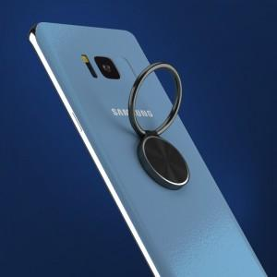 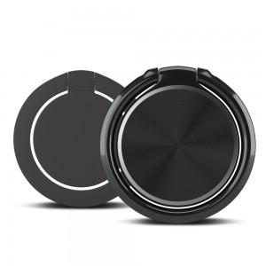

【상세/제작정보】

【인쇄/포장옵션】 | 실크, 레이저 / 포장지포장

【공급단가】 | 수량 | 200~ | 1,000~ | 2,000~ | 4,000~
*VAT별도 | 단가 | 2,700원 | 2,600원 | 2,500원 | 2,400원

【상품 URL】 | https://www.synergygift.co.kr:443/src/goods_detail.php?gdno=11297

